레벨기획이미지
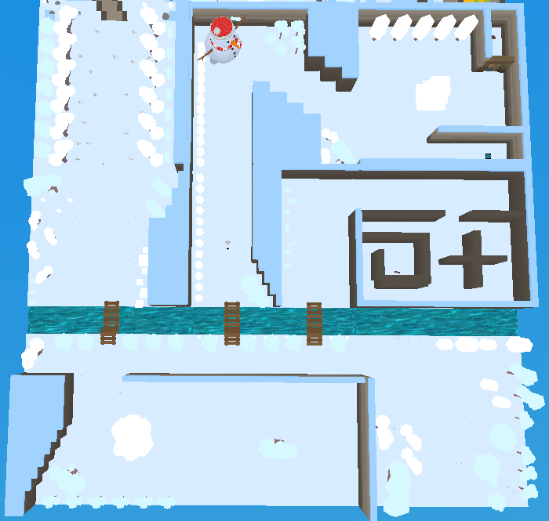
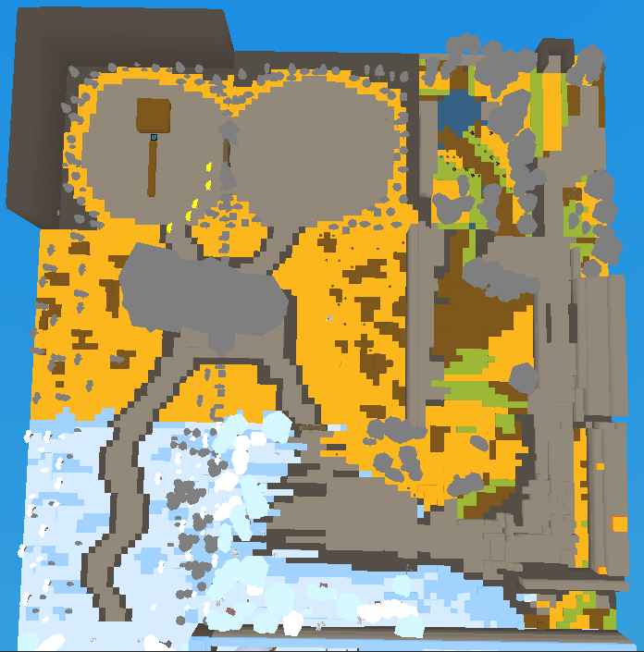
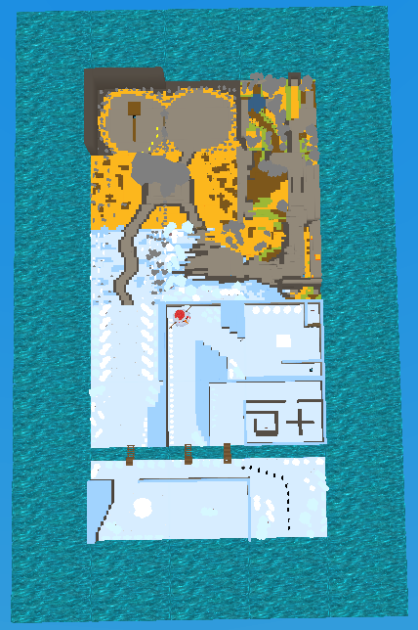

레벨기획
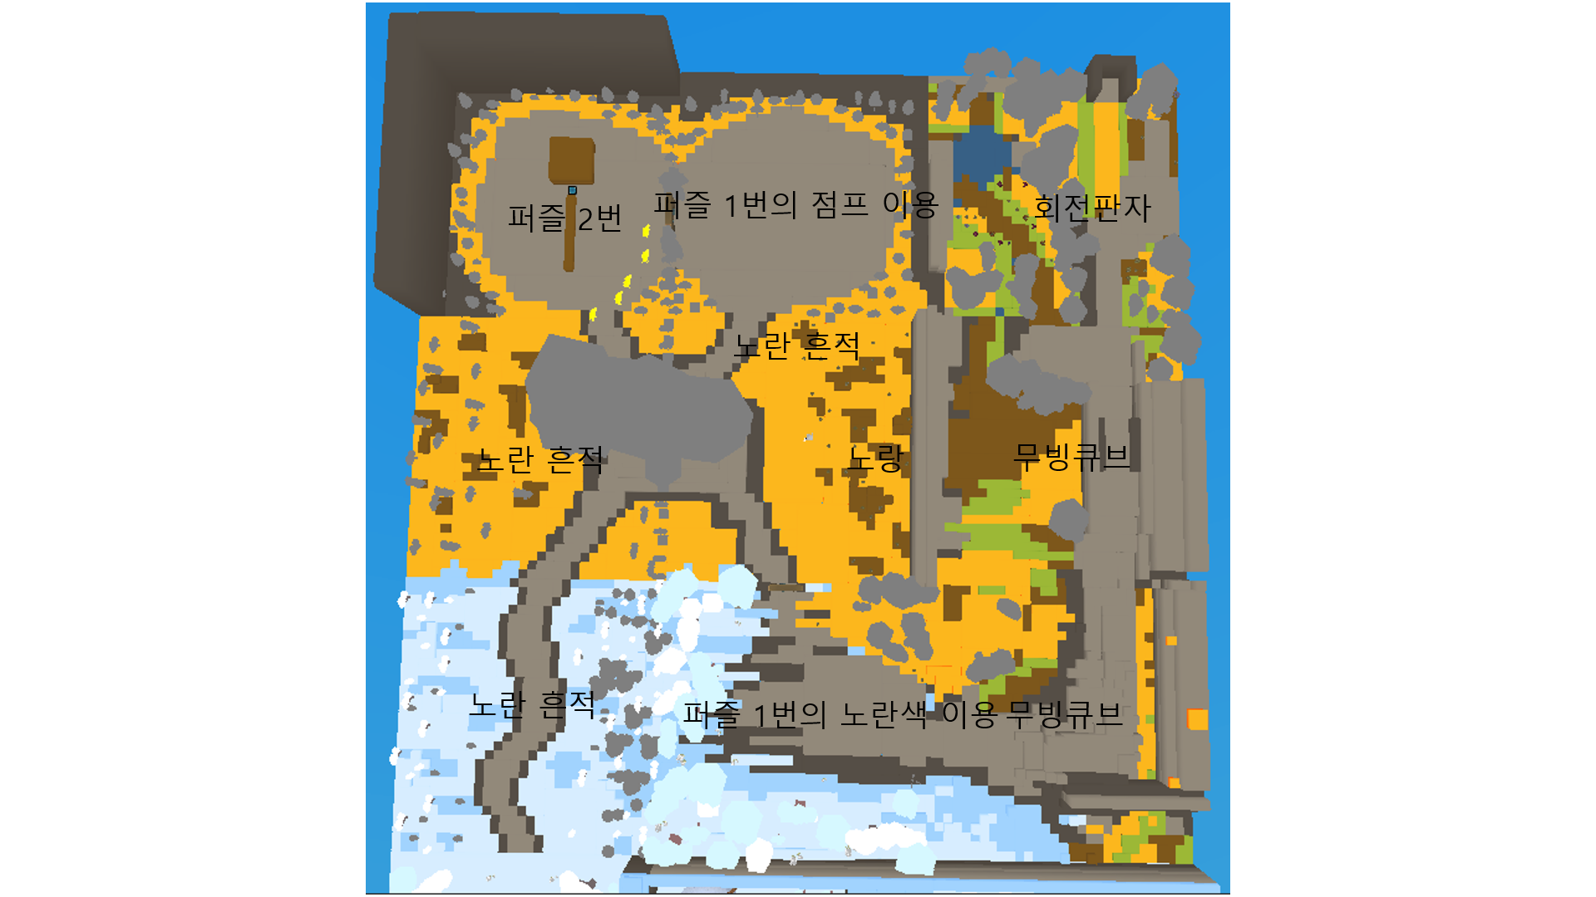
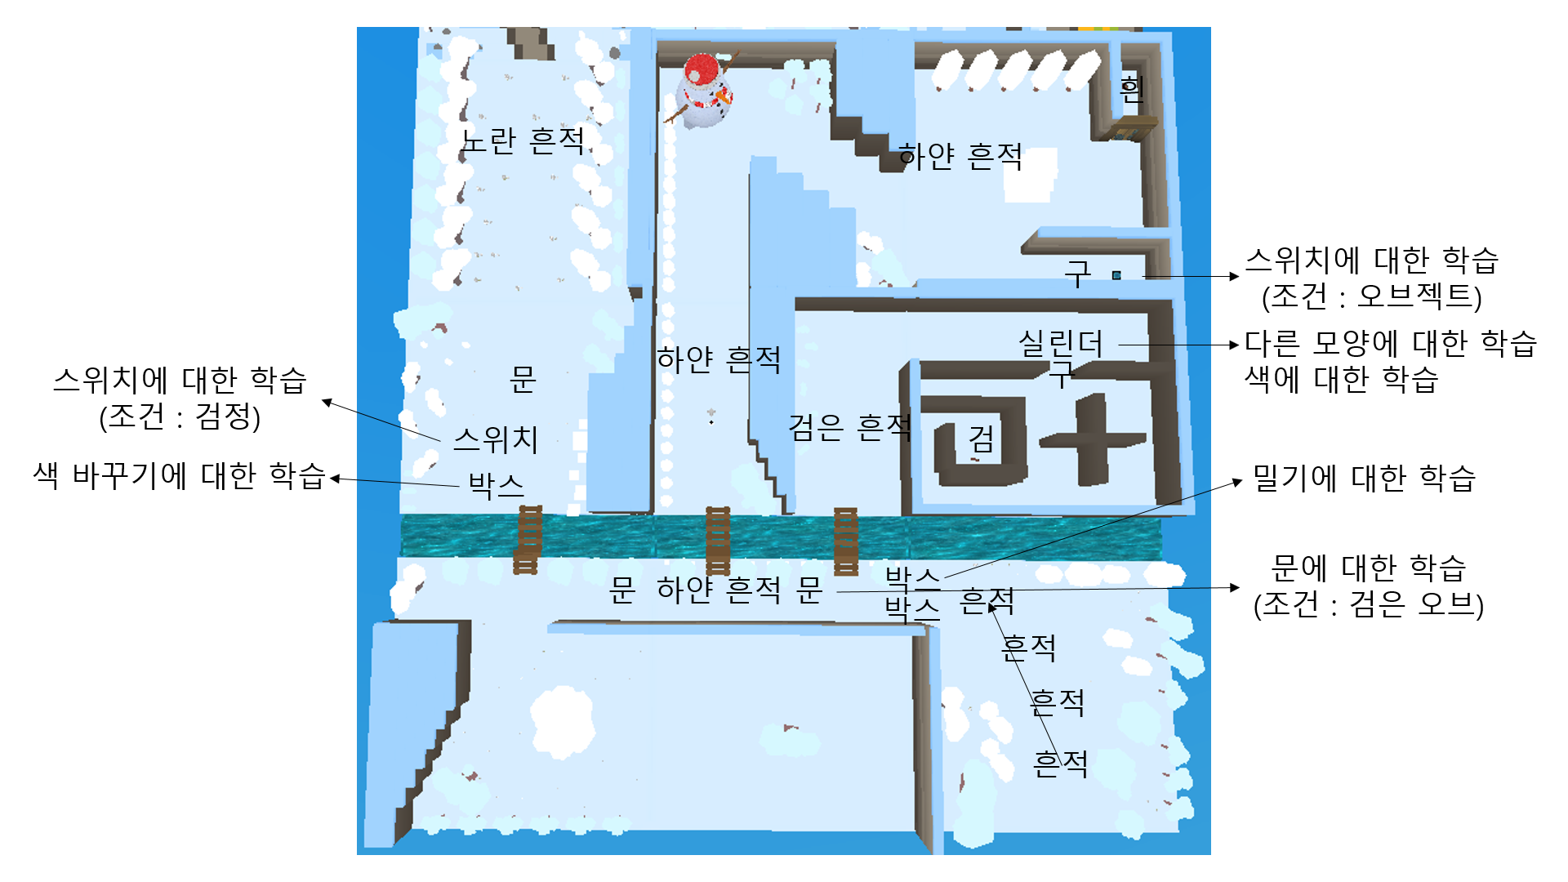
바다 | 바다 | 바다 | 바다 | 바다 | 바다 | 바다 | 바다 | 바다 | 바다

바다 | 가을 | 가을 | 가을 | 바다 | 바다 | 12 | 13 | 18 | 바다

바다 | 가을 | 가을 | 가을 | 바다 | 바다 | 11 | 14 | 17 | 바다

바다 | 가을 | 가을 | 가을 | 바다 | 바다 | 10 | 15 | 16 | 바다

바다 | 겨울 | 겨울 | 겨울 | 바다 | 바다 | 9 | 4 | 5 | 바다

바다 | 겨울 | 겨울 | 겨울 | 바다 | 바다 | 8 | 3 | 2 | 바다

바다 | 겨울 | 겨울 | 겨울 | 바다 | 바다 | 6 | 7 | 1 | 바다

바다 | 바다 | 바다 | 바다 | 바다 | 바다 | 바다 | 바다 | 바다 | 바다

